処理概要
プロジェクト名 |  |  |  |  |  |  |  | 業務名 |  |  | システム名 | 帳票ID | 帳票名 |  |  | 作成日 | 作成者 | 更新日 | 更新者
Salesforce基盤を使った店舗管理システムの導入 |  |  |  |  |  |  |  | 売上管理 |  |  | 売上管理システム |  | 売上管理台帳

1.処理概要
店舗売上の予実管理を行うための売上管理台帳をPDF形式の帳票として出力する。（店舗単位でデータを集計）
売上管理画面から、売上管理表出力ボタンをクリックすると、SVFCloudを実行し、売上管理表の帳票を生成する。

2.帳票出力イメージ

 | 【売上管理】
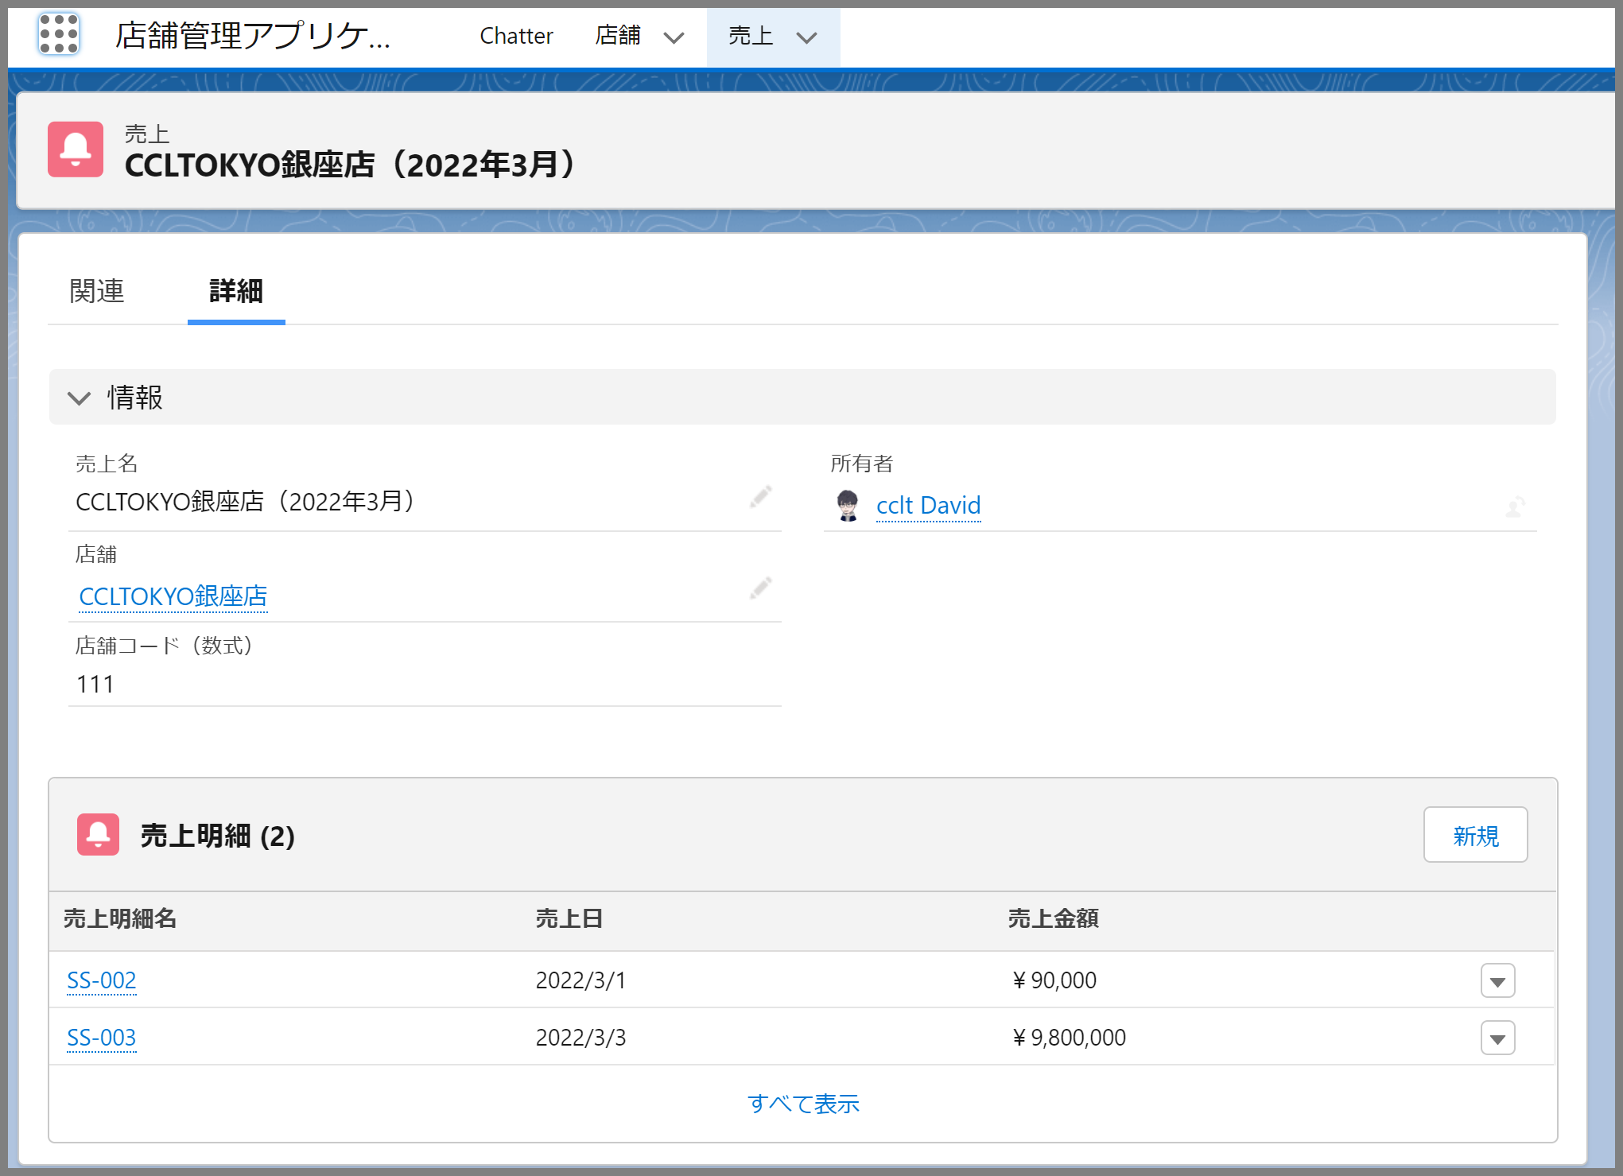

①
売上管理表出力

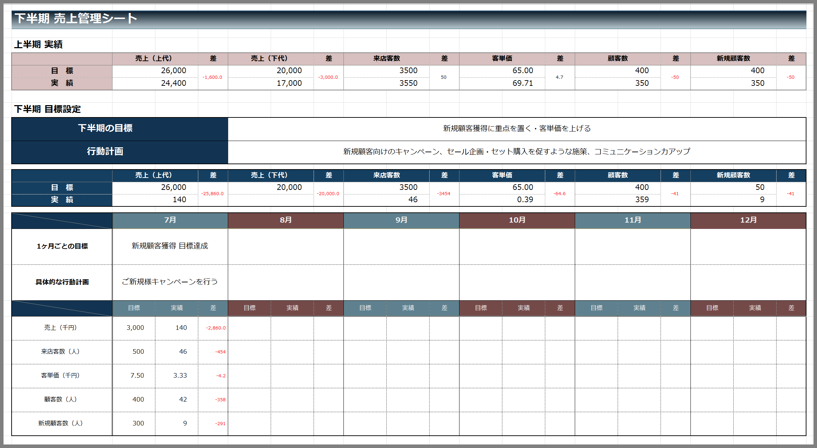

3.帳票様式

 | 形式： |  | 単票
 | 様式： |  | EXCEL/PDF
 | サイズ： |  | A4（横）
 | 枚数： |  | 1枚

4.操作概要

 | 初期表示： |  |  | 売上管理画面を表示
 | アクション |  |  | ① | 売上管理表出力ボタン： |  | クリックするとSVFCloudの売上管理表画面を起動する。

 | 画面離脱時： |  |  | 特になし

5.オブジェクト構成
本画面で利用するオブジェクトのCRUDは以下の通り。
No |  | オブジェクト名 |  |  |  | API参照名 |  |  | CRUD |  | コメント
1 |  | 店舗 |  |  |  | Shop |  |  |  | R
2 |  | 売上 |  |  |  | ShopSalesAmount |  |  |  | R
3 |  | 売上明細 |  |  |  | ShopSalesDetail |  |  |  | R

6.メッセージ一覧
本画面で利用するメッセージは以下の通り
No |  | メッセージID |  |  |  | 種別 |  |  | メッセージ |  |  |  | 表示方法 |  | 説明
1 |  | INF001 |  |  |  | INFO |  |  | … |  |  |  | ポップアップ |  | …
2 |  | ERR001 |  |  |  | ERROR |  |  | … |  |  |  | メッセージエリア① |  | …
3 |  | WRN001 |  |  |  | WARN |  |  | …

7.アクター（利用者）
本画面で利用するメッセージは以下の通り
No |  | 利用部門 |  |  |  | プロファイル名 |  |  |  |  | プロファイル（API参照名） |  |  | 説明（権限制御）
1 |  | 情報システム |  |  |  | システム管理 |  |  |  |  | system_admim
2 |  | 第一営業部 |  |  |  | 第一営業部 |  |  |  |  | sales_dept1
3 |  | 第二営業部 |  |  |  | 第二営業部 |  |  |  |  | sales_dept2

帳票レイアウト
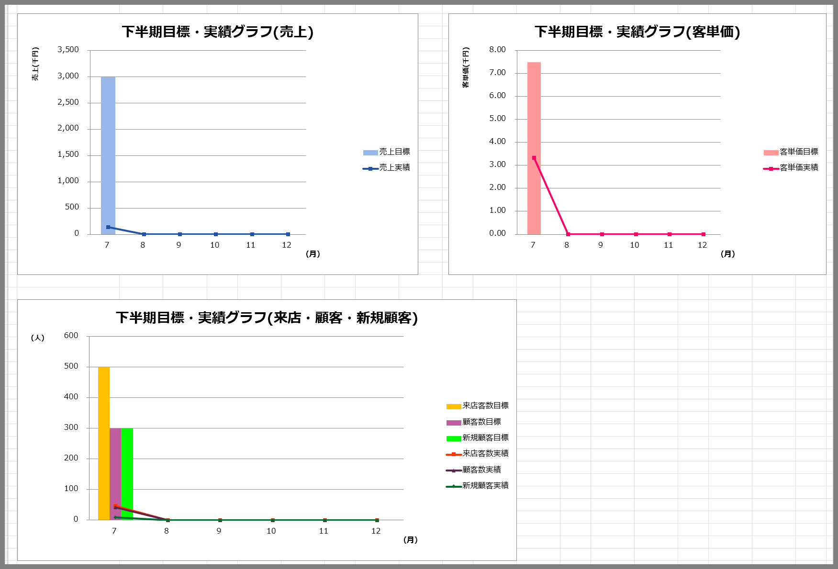
プロジェクト名 |  | 業務名 | システム名 | 帳票ID | 帳票名 | 作成日 | 作成者 | 更新日 | 更新者
Salesforce基盤を使った店舗管理システムの導入 |  | 売上管理 | 売上管理システム |  | 売上管理表

帳票レイアウト

 | 【売上管理表】
 | 1ページ目

①

②
③
④
⑤
⑥
⑦
⑧
⑨
⑩
⑪
⑫
⑬
⑭
⑮
⑯
⑰
⑱
⑲

 | 2ページ目

利用規約
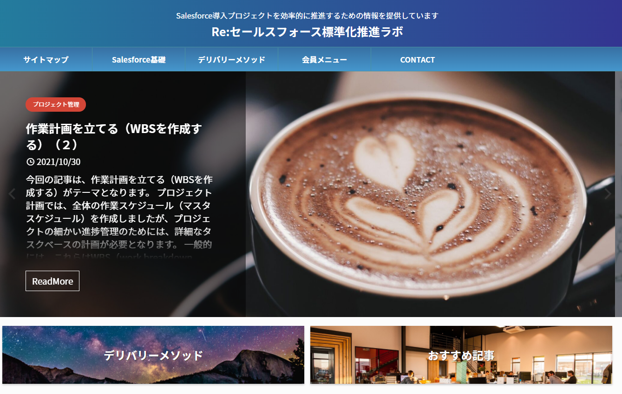
はじめに

 | 資料をダウンロードいただき、ありがとうございます。
 | 本資料のご利用にあたっては、以下の利用規定に合意していただく必要がございます。

 | 利用規定

 | 本資料は、Creative Content Lab Tokyo（クリエイティブコンテンツラボトウキョウ）（以下CCLTとする)が製作したものであり、著作権はCCLTに帰属します。
 | 利用規約に関しては、以下のURLよりご確認ください。
 | https://creativecontentlabtokyo.com/contact/terms/
 | セールスフォース標準化ラボ（利用規約）

